给各地 (2)
表二：
 | 长春地区保供结对蔬菜包对接情况表
统计时间段：3月28日8时--28日18时 |  |  |  |  |  |  | 报送时间：3月28日17点30分
序号 | 被包保 单位 | 包保 单位 | 保供车数量 （辆） | 蔬菜包数（袋） | 蔬菜总量（吨） | 蔬菜包品类 （照片） | 发放量 （袋） | 蔬菜包 销售价格（元）
 | 合计 |  | 65 | 139827 | 868.9
1 | 朝阳区 （57.8万人） | 德惠市 | 1 | 3100 | 23 | 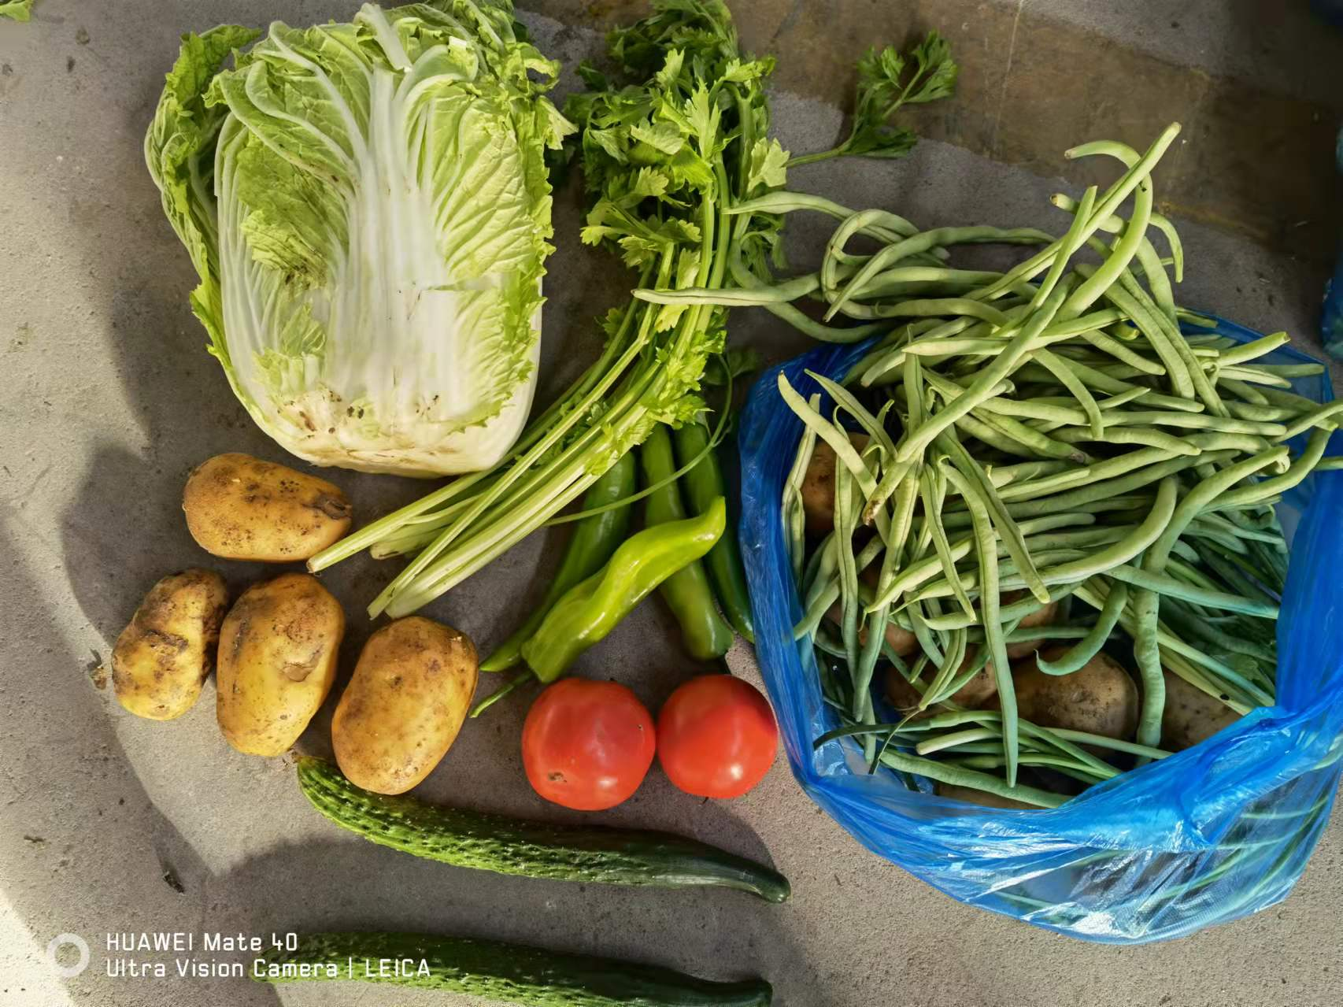 | 预计今晚发放 | 80
2 | 南关区 （48.9万人） | 农安县 | 7 （预计今晚8点到达） | 5000 | 50 | 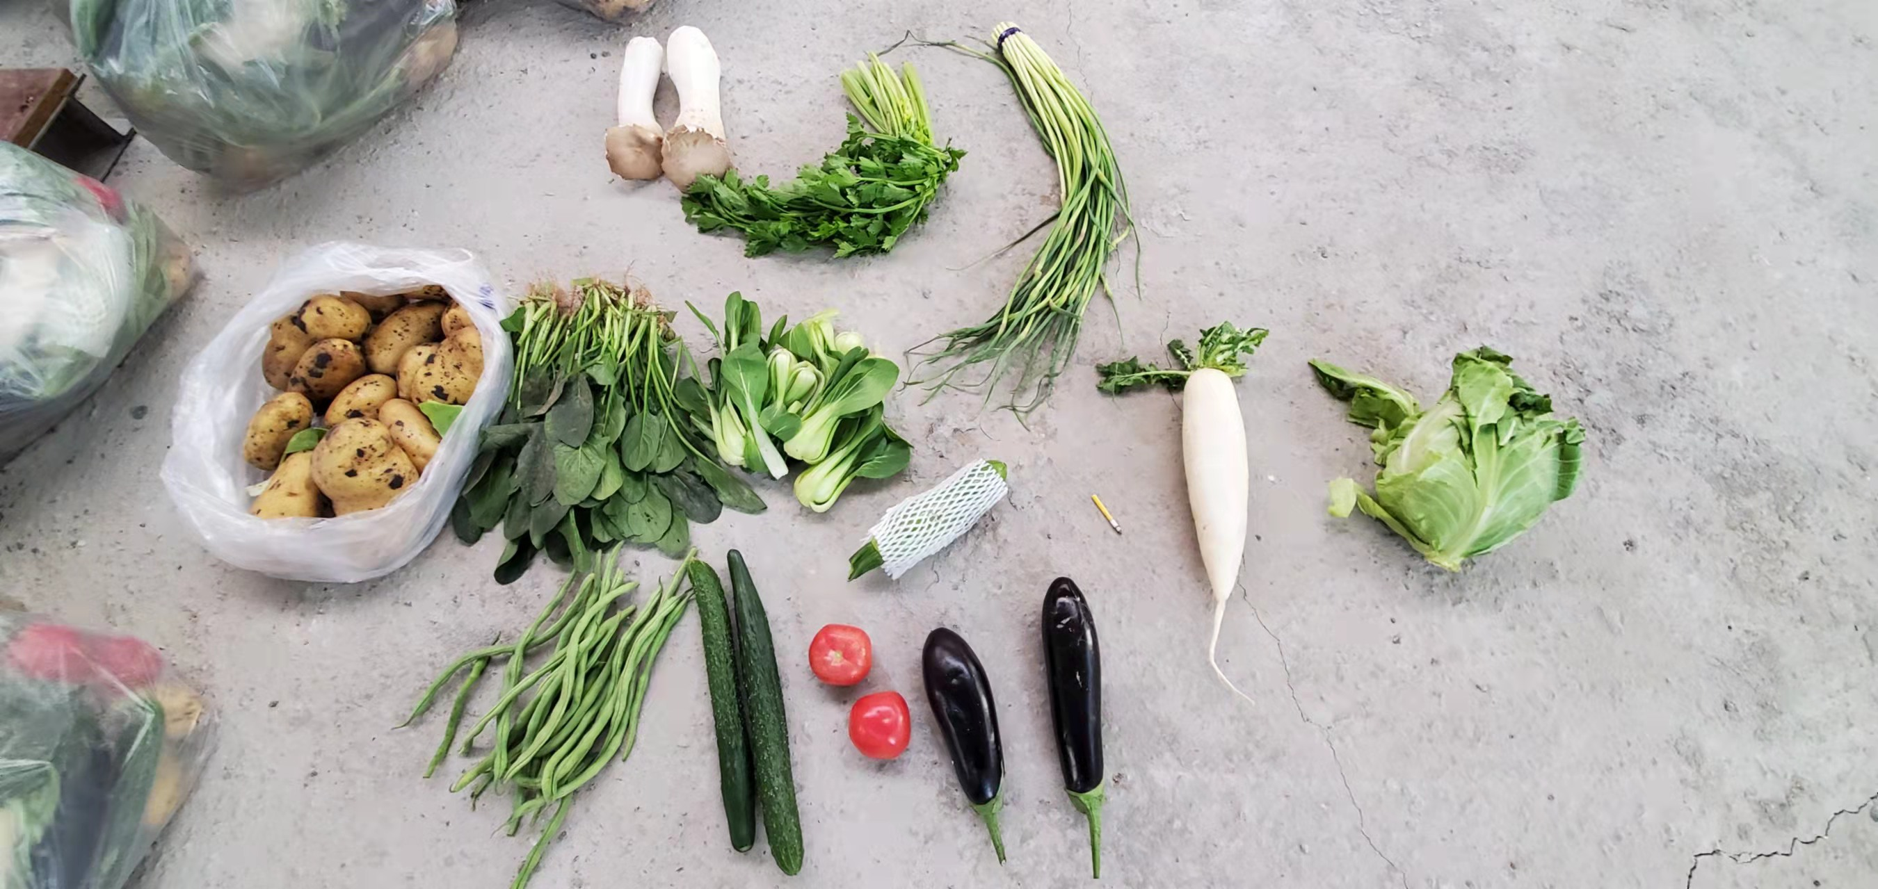 | 预计今晚发放 | 80
3 | 宽城区 （38.5万人） | 通化市 | 38 | 88666 | 532 | 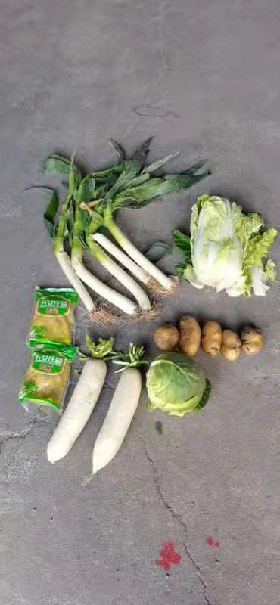 | 预计今晚9点发放 | 暂无
4 | 绿园区 （42.6万人） | 公主岭 | 3 | 4161 | 24.9 | 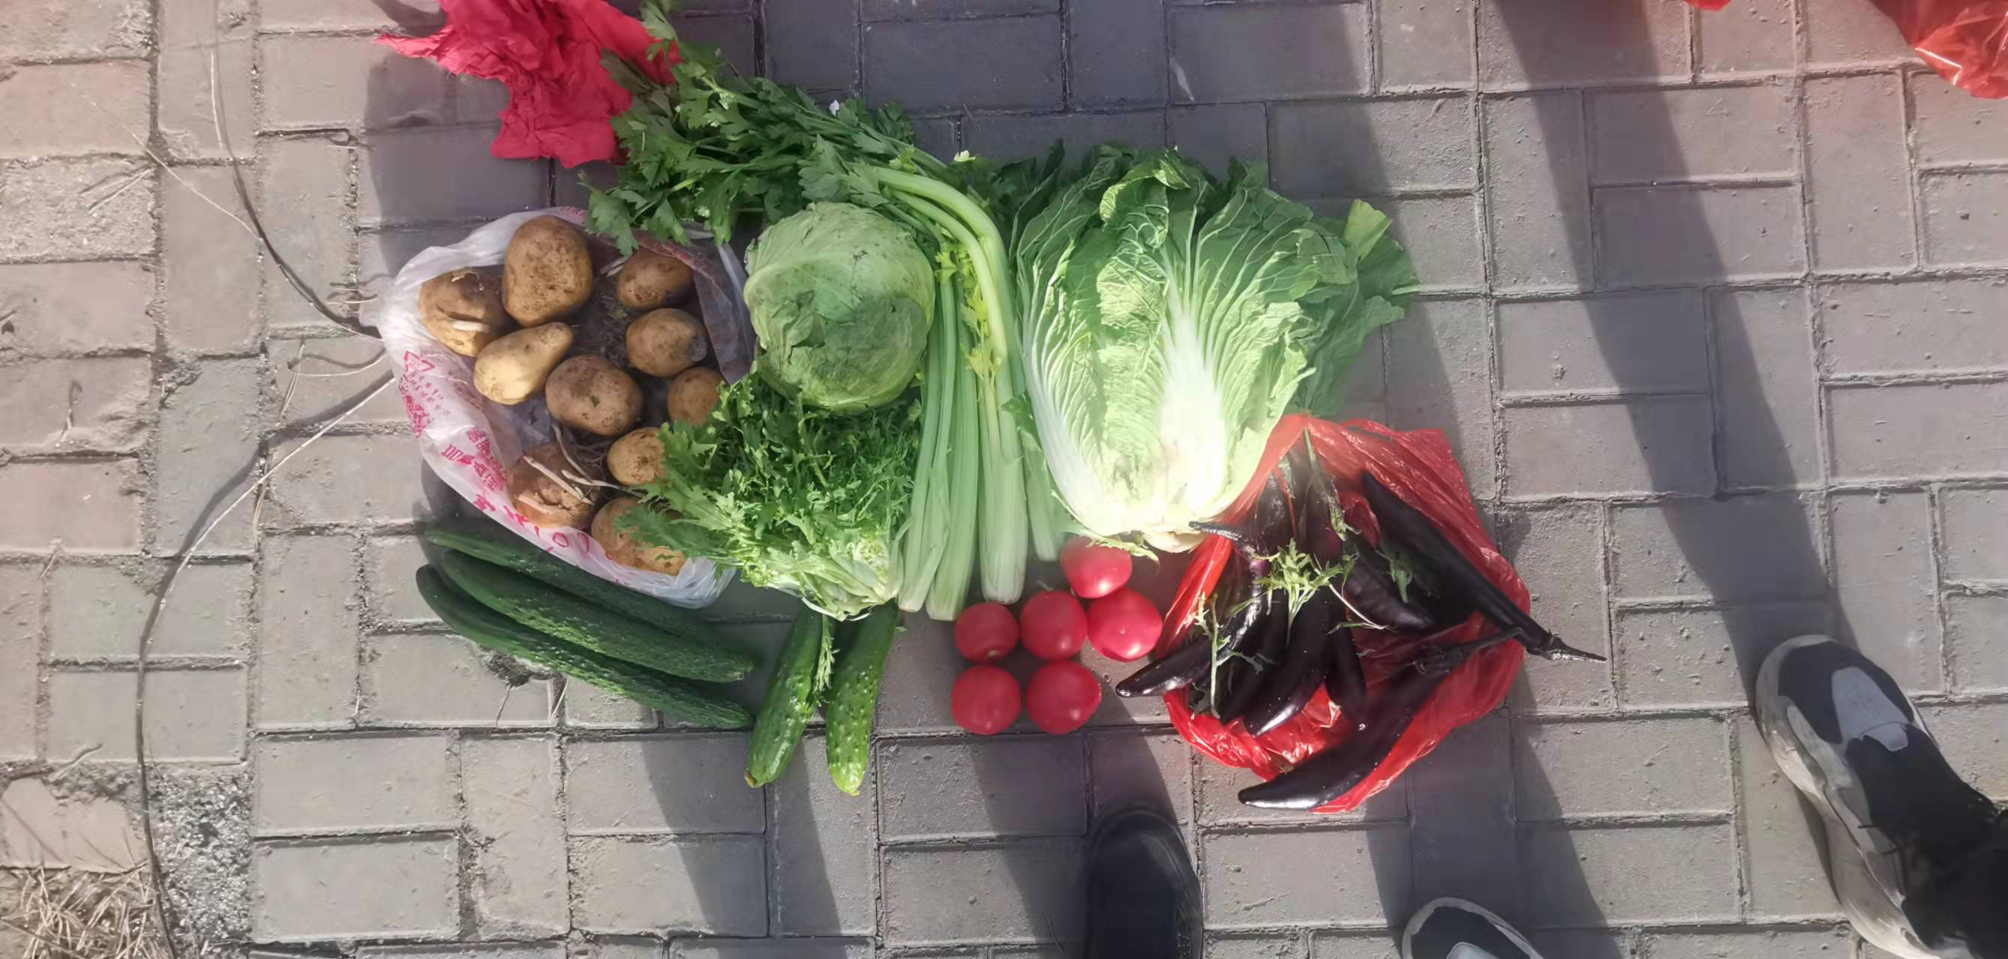 | 预计6点发放 | 80
5 | 二道区 （32.6万人） | 双阳区 | 3 | 9000 | 54 | 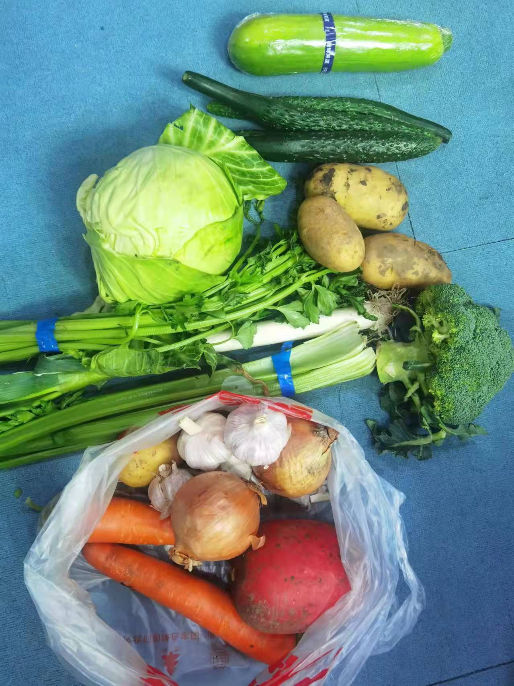 | 按计划明日发放 | 80
6 | 长春新区 （36.8万人） | 松原市 | 3 | 3100 | 31 | 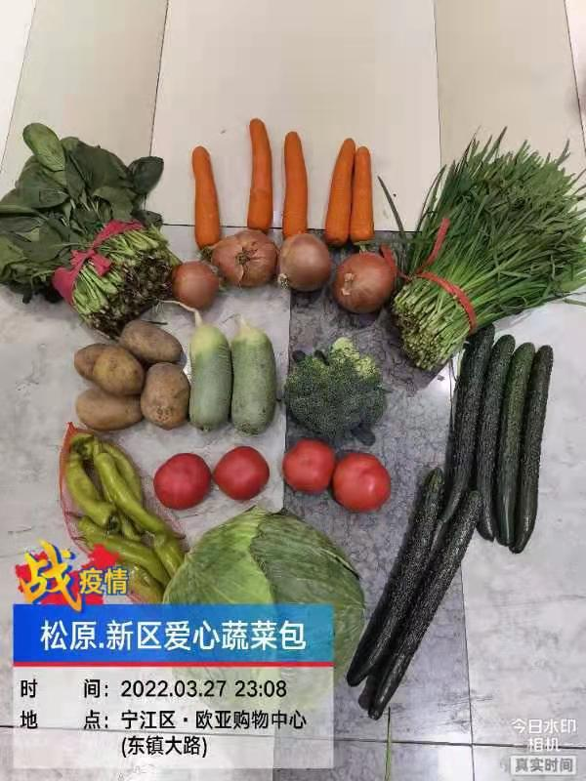 | 预计今晚发放低保、残疾等特殊群体 | 150
7 | 中韩示范区 | 松原市 | 无
8 | 经开区 （20.3万人） | 白山市 | 2 | 6800 | 48 |  | 预计今晚发放 | 50
 |  | 白城市 | 今日缺乏包装箱，预计明日7点发2千箱。
9 | 净月区 （22.8万人） | 辽源市 | 2 （在途中） | 5000 | 30 |  | 预计明日发放 | 暂无
10 | 莲花山 （5.1万人） | 辽源市 | 2 （正在组织打包） | 5000 | 30 |  | 预计明日发放 | 暂无
11 | 汽开区 （21.7万人） | 四平市 | 已经派驻2名工作人员到汽开区，了解需求情况。
 |  | 梅河口市 | 4 | 10000 | 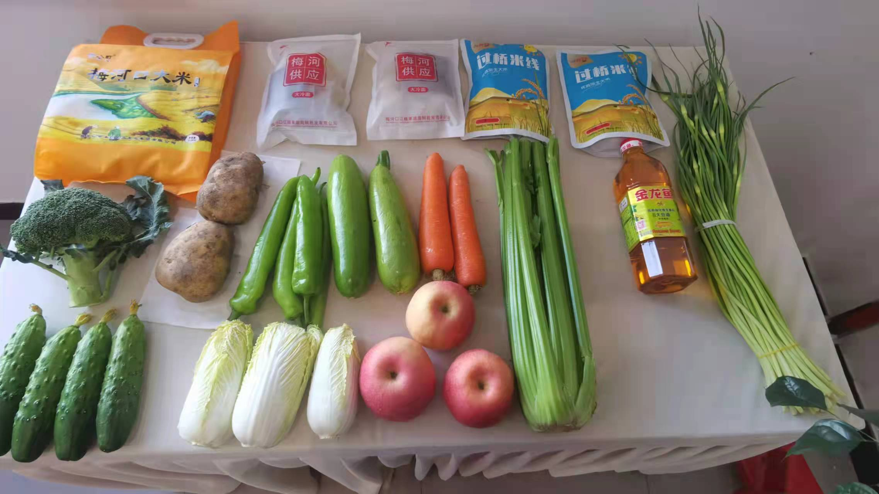 100 |  | 5000 | 60
12 | 九台区 （71.2万人） | 梅河口市 | 无
填报说明：实行每日双报制度：1、上午报送时间：前一日17时至报送当日7时 2、下午报送时间：当日7时以后至17时

